二监进厂采购
省二监进场采购清单
序号 | 品名 | 数量 | 单位 | 报价1 | 报价2 | 报价3 | 图片
1 | 对讲机 | 7 | 部 | 200 | 140 | 120
2 | 执法记录仪 | 2 | 台 | 450 | 220 | 185 | 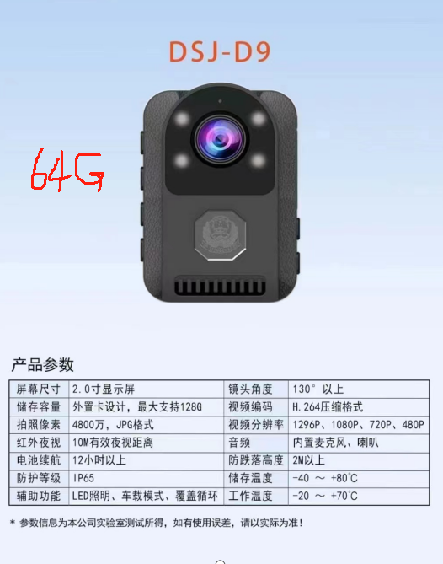
3 | 盾牌、齐眉棍、腰叉(抓捕器)、头盔、防刺背心 | 5 | 套 | 390 | 280 | 315 | 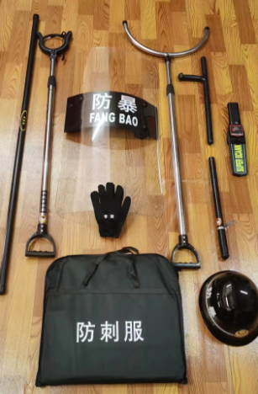
4 | 强光电筒 | 2 | 个 | 45 | 25 | 28
5 | 保安服 | 10 | 套 | 140 | / | 140 | 衣裤黑T恤帽腰特勤标识全套
6 | 电动车72V20A电池 | 2 | 组 | 420 | 380 | 330 | 以旧换新
7 | 爆闪灯装接 | 1 | 套 | 500 | / | 240
合计： |  |  |  | 7080 | 5270 | 5141

